Hoja1
NOMBRE DEL PROYECTO
INTEGRANTES
 | Aplicación web que permita la edición, creación y visualización de los informes de servicios de Jata Air Conditionin
MODULO | REQUERIMIENTOS FUNCIONALES POR MODULO | Regla 1: El nombre de un caso de uso debe incluir un verbo y un sustantivo. El sustantivo debe corresponder al nombre de una clase del diagrama de clases. | Regla 4:Una interfaz gráfica de usuario tiene en su título un verbo y un sustantivo. Dicho verbo debe corresponder a una operación de la clase identificada |  | Modelo Base de Datos
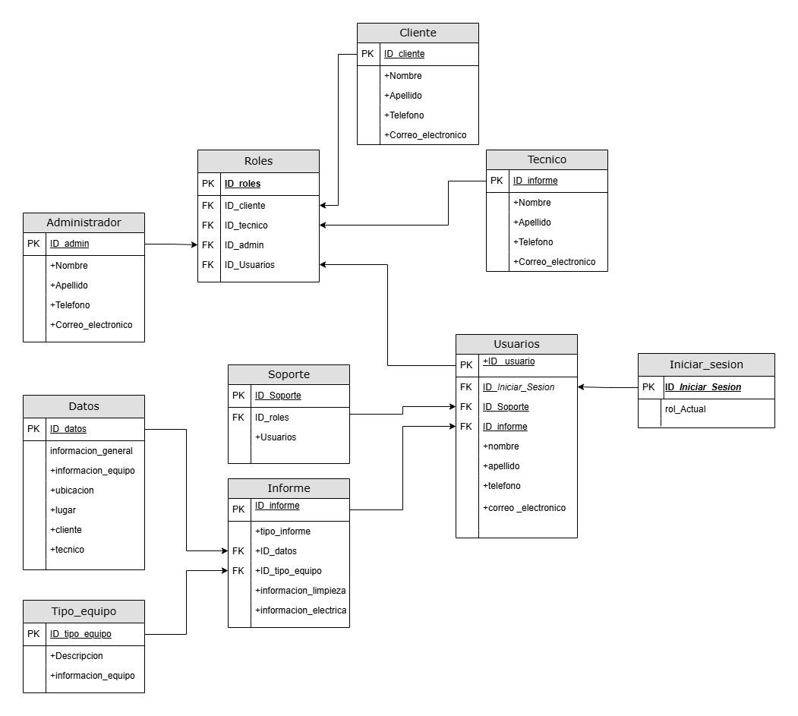
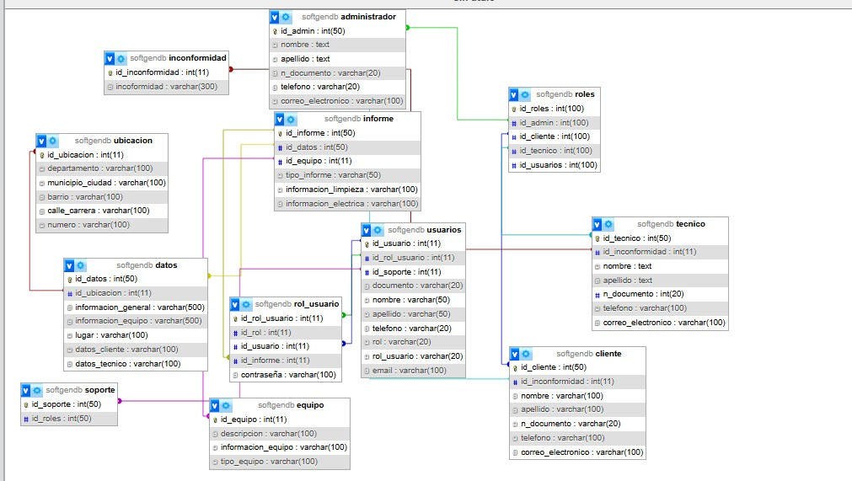
Registro | RF 1: El sistema debe permitir registrar al cliente, seleccionando su rol correspondiente para tener su cuenta propia. | 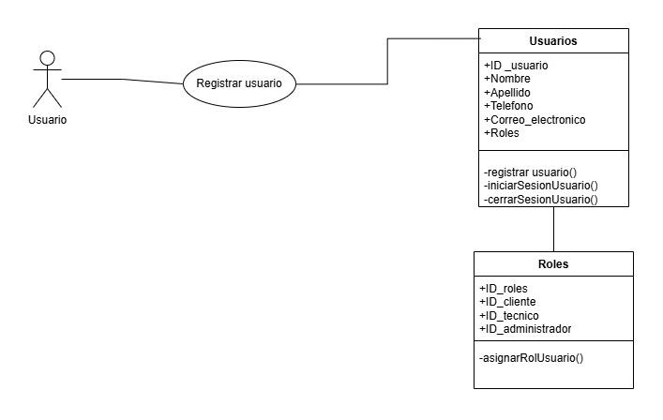 |  | 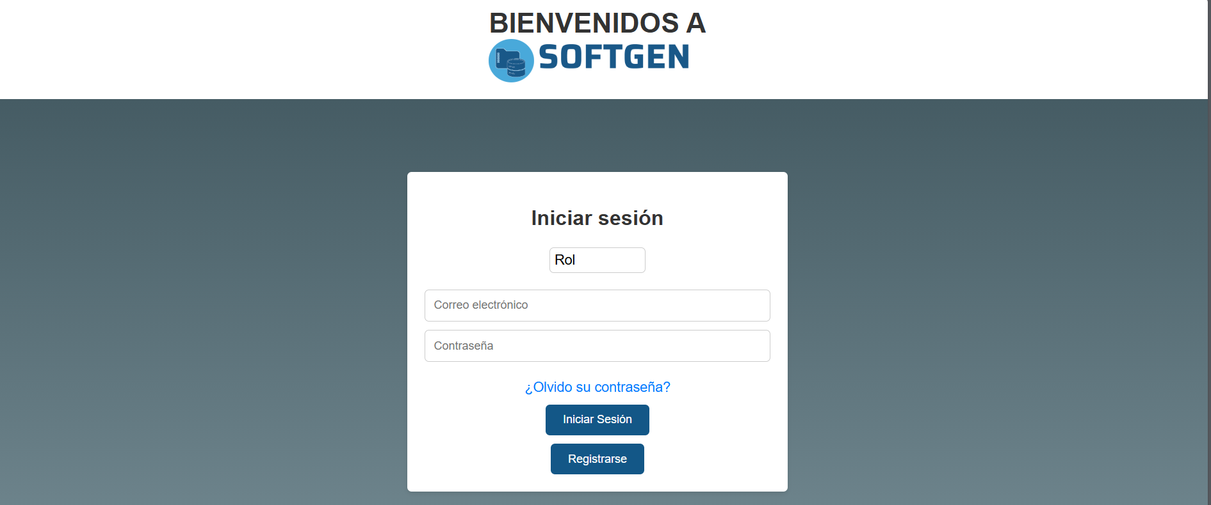
iniciar sesion | RF 2: El sistema debe permitir logear al usuario seleccionando su rol, ingresando su informacion de inicio de sesion. RF3: El sistema permitira la recuperacion de contraseña por medio de correo electronico.
Creacion | El módulo de creación permitirá al técnico gestionar informes de diversas maneras: RF 4:Uso de plantillas predefinidas: El técnico podrá generar informes utilizando plantillas ya disponibles en el sistema. RF 5:Subir plantillas personalizadas: El técnico tendrá la opción de subir una plantilla propia para la creación del informe. RF 6:Creación desde cero: Se ofrecerá la posibilidad de diseñar un informe completamente nuevo sin depender de plantillas. RF 7:Edición de informes pendientes: El técnico podrá continuar editando informes que hayan quedado en estado pendiente. | 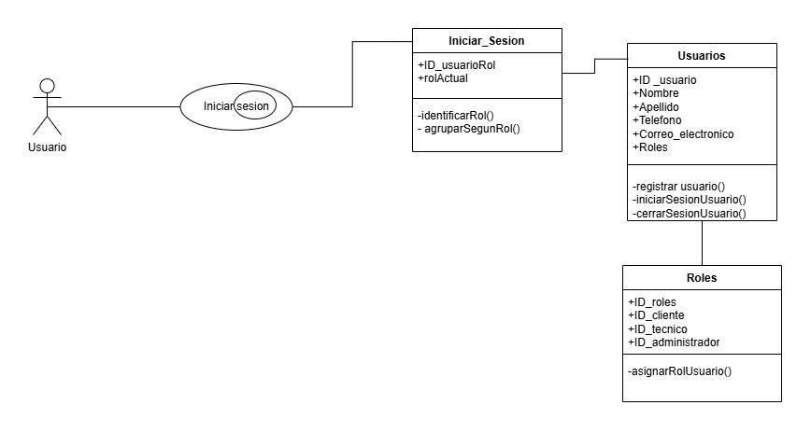 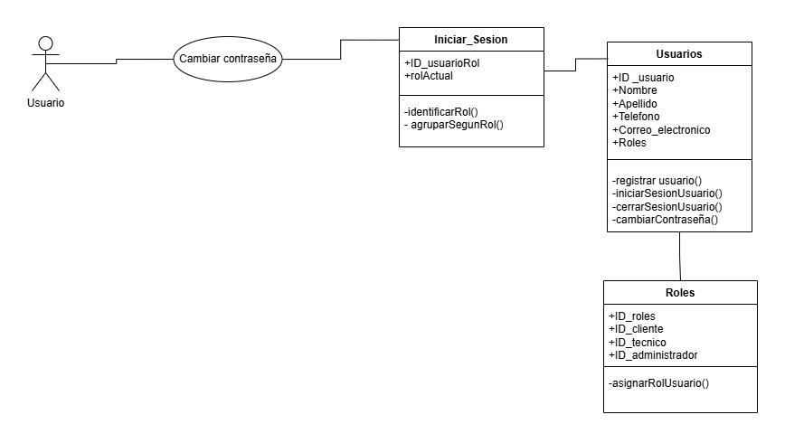 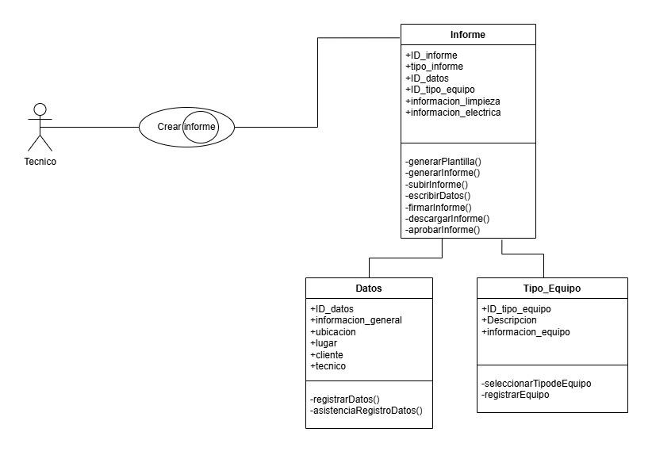 | 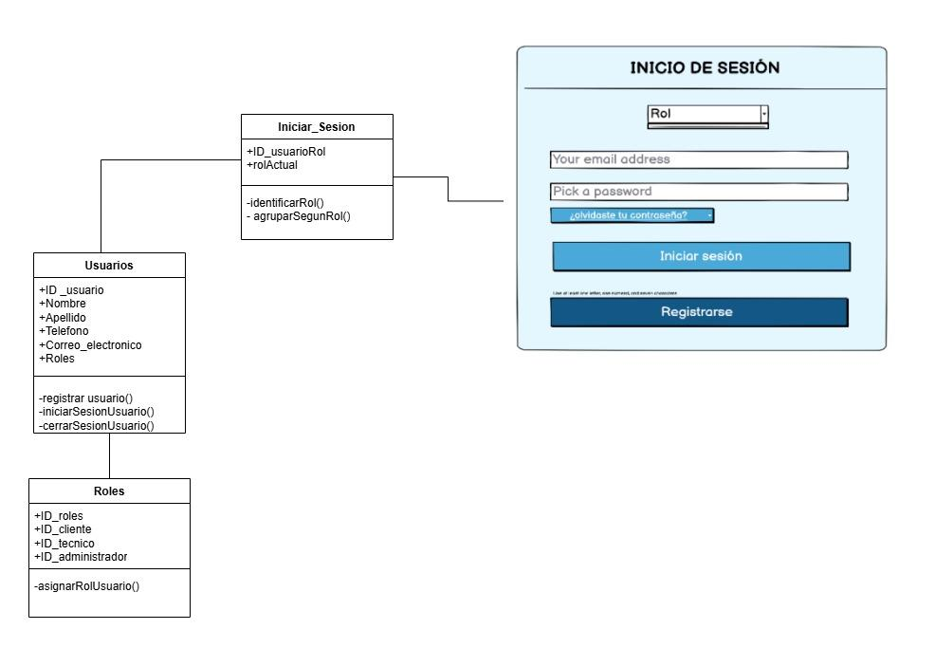 | 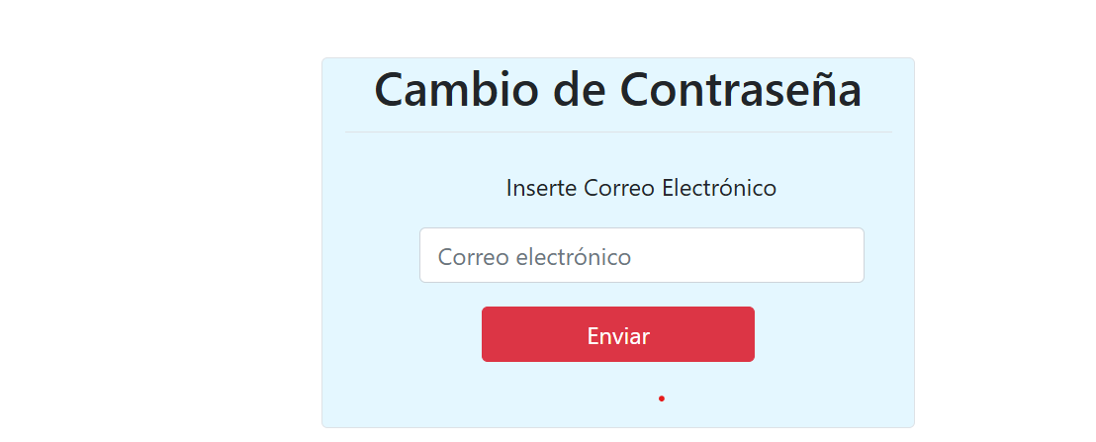 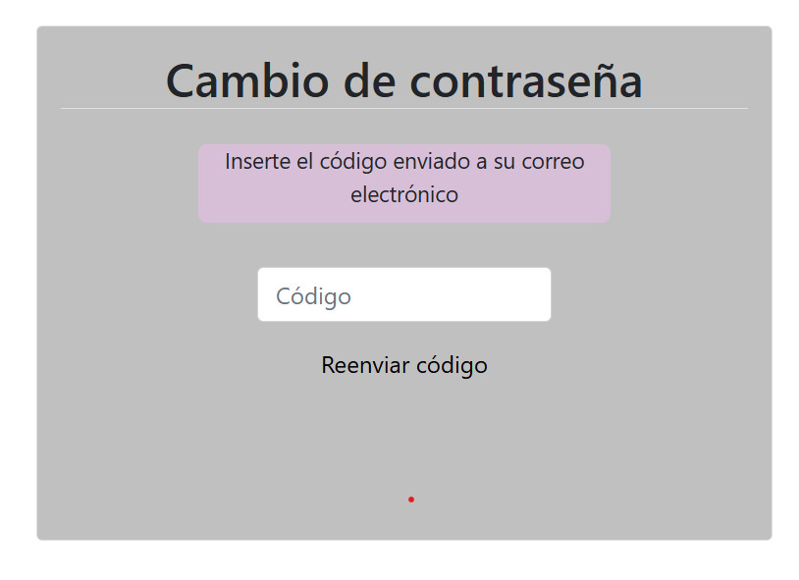 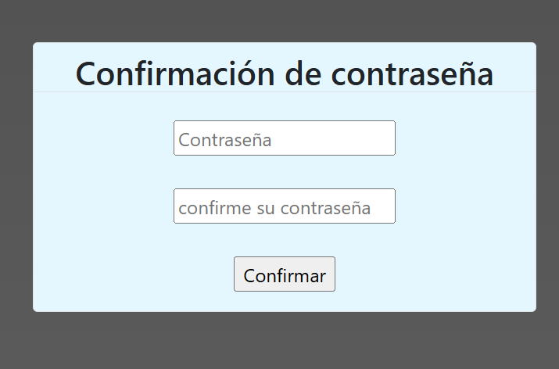
Visualizacion | El sistema debe permitir al cliente: RF 8: Revisar informes: El cliente podrá acceder a una lista de informes asignados para su revisión. RF 9: Visualizar informes: El cliente podrá abrir cada informe para inspeccionar su contenido detalladamente. RF 10: Aprobar informes: El sistema permitirá que el cliente apruebe los informes que considere correctos. RF 11:Firmar informes: Una vez aprobado, el cliente podrá firmar electrónicamente el informe para completar el proceso. | 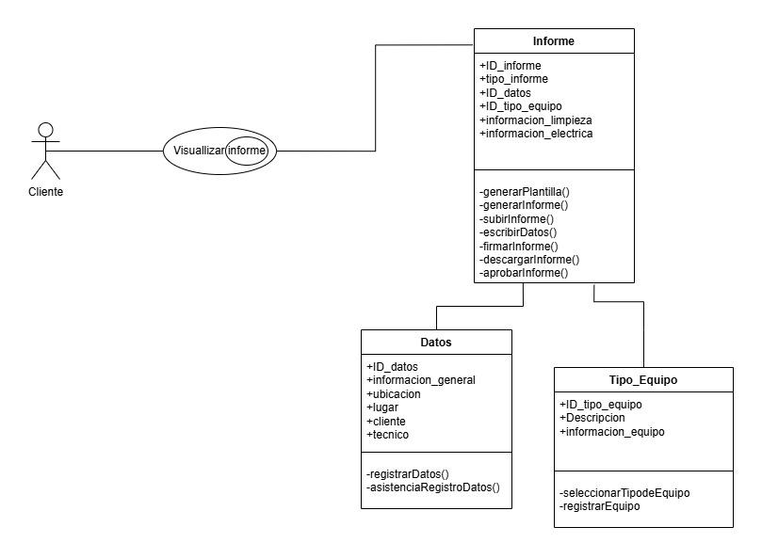 | 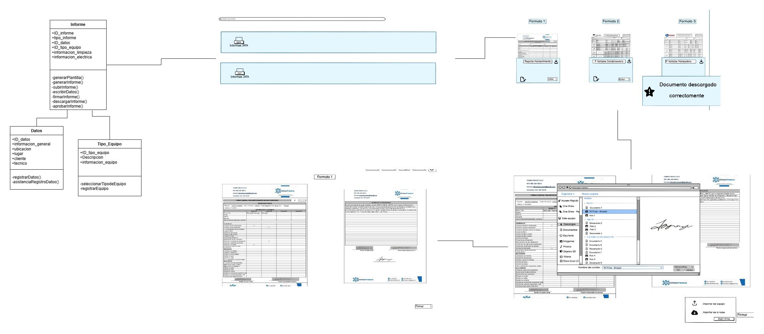
Soporte | RF 12: el módulo de soporte debe permitir al usuario contactarse con los administradores o técnico. RF13: El sistema permitirá chatear con un Bot automático que le brindará la información sobre su duda o problema | 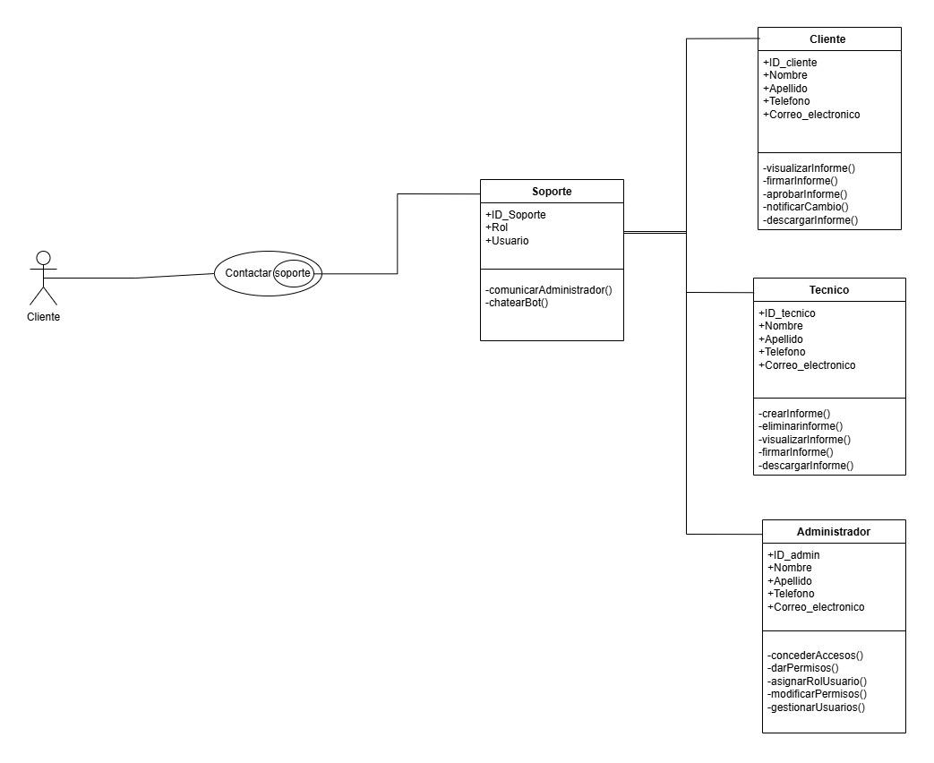 | 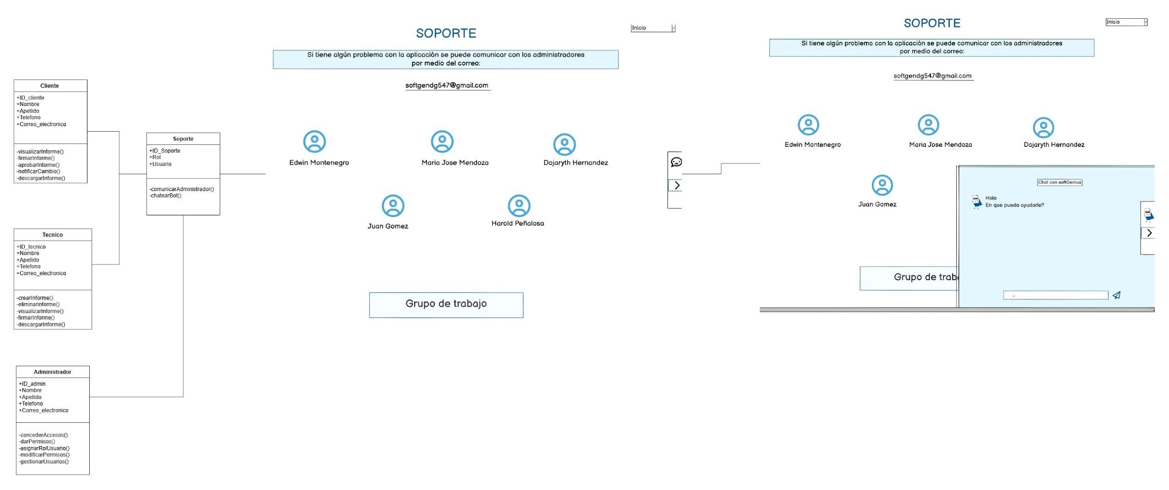
Administrador | RF14: El sistema permitira al administrador modificar, visualizar, comprobar y dar accesos a los usuarios. | 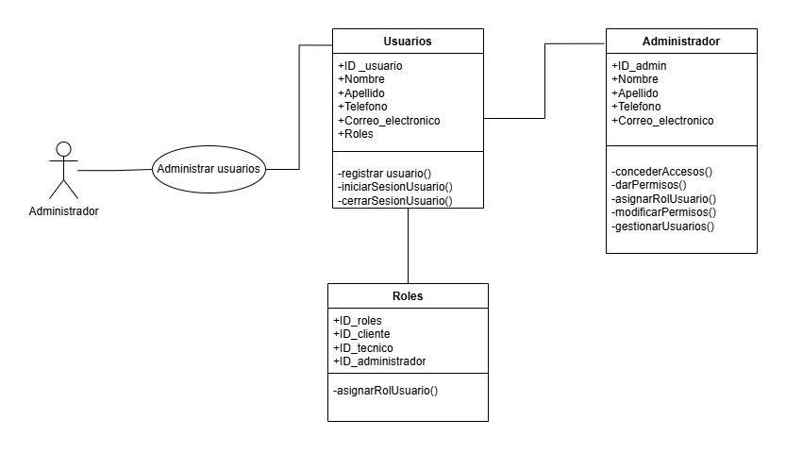 | 